UI相关规则
 |  | 一、副本选择入口
 |  |  |  | 根据目前世界关设定，副本选择有两个入口
 |  |  |  | 分别对应现实场景入口与异界场景入口
 |  |  |  | 入口具体位置待美术主界面定稿后确定（目前已知一个是衣柜）
 |  |  |  | 两个入口均可以进入章节选择界面，只是初始的位置不同
 |  |  |  |  | 现实场景入口进入后显示在现实章节的位置
 |  |  |  |  | 异界场景入口进入后显示在异界章节的位置
 |  |  |  |  | 具体坐标待美术原画确认后确定
 |  | 二、 副本选择流程
 |  |  |  | 主界面点击副本入口 进入 副本章节选择界面

 |  |  |  | 点击对应章节 打开 副本选择界面

 |  |  |  | 点击对应副本 打开 副本详细信息界面
返回按钮
疲劳值信息
未开启章节
 |  | 三、 界面规则
 |  |  | 1. 章节选择界面
 |  |  |  | 参考示意图

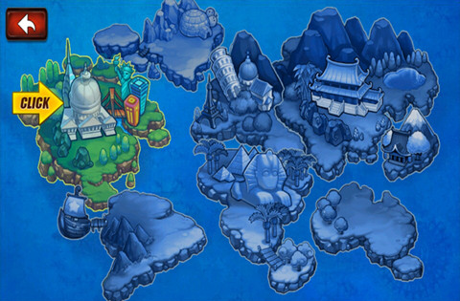

开启章节

第一章

 |  |  |  | 界面为全屏显示形式
 |  |  |  | 展现为一个地图样式的章节选择界面

 |  |  |  | 界面内容
 |  |  |  |  | 地图底图、返回按钮、开启章节、未开启章节、疲劳值信息

 |  |  |  |  | 地图底图
 |  |  |  |  |  | 横版的地图样式界面底图
 |  |  |  |  |  | 区分现实世界地图与异界世界地图（详细见美术需求）

 |  |  |  |  | 返回按钮
 |  |  |  |  |  | 显示在界面左上角，点击后可以返回主界面

 |  |  |  |  | 开启章节

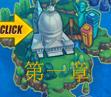

 |  |  |  |  |  | 包括章节底图（开启）、章节名称、获得星级数

 |  |  |  |  |  | 章节底图
 |  |  |  |  |  |  | 与地图底图风格统一且与章节内容符合的一个图案或者标示

多语言 |  |  |  |  |  | 章节名称
 |  |  |  |  |  |  | 显示该章节的名称
 |  |  |  |  |  |  | 字色与字号见美术规范文档

 |  |  |  |  | 未开启章节



 |  |  |  |  |  | 包括章节底图（未开启）

 |  |  |  |  |  | 章节底图（未开启）
 |  |  |  |  |  |  | 与地图底图风格统一且与章节内容符合的一个图案或者标示，颜色为暗色调（需要与可点击状态区分）

显示样式与主界面一致 |  |  |  |  | 疲劳值信息
已改 |  |  |  |  |  | 显示玩家当前疲劳值信息
 |  |  |  |  |  | 样式与主界面样式一致

 |  |  |  | 交互反馈
 |  |  |  |  | 已开启的章节点击后可以打开该章节的副本选择界面
 |  |  |  |  | 未开启的章节点击后弹出IM提示
 |  |  |  |  |  | 若因为前一个章节未完全通关，则提示ID：instanceselect_open_001
 |  |  |  |  |  | 若因为前一个章节通关，但等级未达到，则提示ID：instanceselect_open_002

 | 什么时候开启新章节，条件是什么？ |  |  |  | 当开启新章节时，将要开启的章节底图由暗色调变更为彩色调，同时出现章节名称，并播放章节开启特效
 | 已补充
 |  |  |  | 章节开启规则
 |  |  |  |  | 根据配置结构中chapter来确定玩家是否满足开启等级限制
 |  |  |  |  | 满足开启等级的前提下，根据下述条件进行判断
 |  |  |  |  | 普通难度
 |  |  |  |  |  | 第一章
 |  |  |  |  |  |  | 默认开启
 |  |  |  |  |  | 其他章节
 |  |  |  |  |  |  | 通关前一个章节的所有普通副本
 |  |  |  |  | 挑战难度
 |  |  |  |  |  | 通关该章节普通难度副本&通关前一个章节的所有挑战副本

 |  |  | 2. 副本选择界面
 |  |  |  | 参考示意图

☆15/25 宝箱图标

☆15/25 宝箱图标

第一章

地图制作的时候需要多制作一块，大概是半个屏幕大小，方便切换
最右端的章节切换后，右侧区域显示什么内容 |  |  |  | 点击已开启的章节位置，可以打开对应章节的副本选择界面（该界面为从右侧滑动出现）
这个界面关掉之后，镜头如何变化 |  |  |  | 同时镜头变化至已选章节处于屏幕左侧四分之一处（参考图中黄色虚线位置），水平位置即可
 |  |  |  | 界面关闭后，镜头不变
镜头不变
 |  |  |  | 副本选择界面
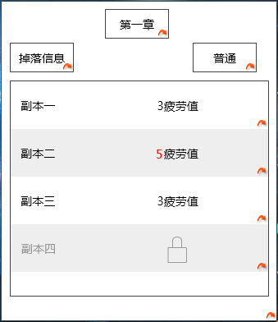
X

☆15/25 宝箱图标

☆
☆
☆

☆
☆

☆
☆
☆

 |  |  |  |  | 包括 章节名称、 副本列表、 掉落信息、 难度选择、关闭按钮

 |  |  |  |  | 章节名称
 |  |  |  |  |  | 显示所选章节的章节名称
 |  |  |  |  |  | 字色与字号见美术规范文档
 |  |  |  |  |  | 若已开启的副本项超出列表显示范围，则将列表滑动至最新已开启的副本项，并将该副本项置于屏幕中可见列表的最下方
 |  |  |  |  | 副本列表
已改 |  |  |  |  |  | 显示该章节中的副本项，最多可以显示12个副本项
 |  |  |  |  |  | 副本项列表可滚动查看
 |  |  |  |  |  | 若已开启的副本项超出列表显示范围，则将列表滑动至最新已开启的副本项，并将该副本项置于屏幕中可见列表的最下方
有没有遮罩 |  |  |  |  |  | 未开启的副本项右侧有锁头样式提示未开启
点击未开启的副本无响应还是提示未开启 |  |  |  |  |  | 疲劳值充足的情况下，点击已开启的副本项可以进入该副本的详细信息界面
已改 |  |  |  |  |  | 点击未开启的副本项无法进入副本详细信息界面，弹出提示信息，提示信息ID：instanceselect_open_003

 |  |  |  |  |  | 每个副本项中包含 副本名称、副本星级、疲劳值消耗、副本项底图
 |  |  |  |  |  | 副本名称
 |  |  |  |  |  |  | 显示对应副本的副本名称

 |  |  |  |  |  | 副本星级
 |  |  |  |  |  |  | 显示通关该副本获得的最高星级
 |  |  |  |  |  |  | 未通关的副本不显示星级

 |  |  |  |  |  | 疲劳值消耗
 |  |  |  |  |  |  | 已开启的副本，显示该副本进行一次所需要的疲劳值
建议显示成疲劳图标+数值，和主界面的统一 |  |  |  |  |  |  |  | 显示格式为 疲劳值图标+疲劳值数值
已改 |  |  |  |  |  |  |  | 当当前疲劳值小于所需疲劳值时，疲劳值数值显示为红色
对于未开启的副本，玩家怎么知道如何开启 |  |  |  |  |  |  | 未开启的副本，显示未开启的图标
见158行
 |  |  |  |  |  |  | 点击疲劳值数值显示为红色的副本项会直接弹出体力购买界面

 |  |  |  |  |  | 副本项底图
 |  |  |  |  |  |  | 每个副本项可配置一个底图
 |  |  |  |  |  |  | 样式如下

 |  |  |  |  |  |  | 每个副本项单独配置底图，底图显示在副本项右侧

 |  |  |  |  |  | 副本开启规则
 |  |  |  |  |  |  | 每个章节普通难度第一个副本在章节开启后默认开启
 |  |  |  |  |  |  | 后一个副本需要在前一个副本通关后开启
 |  |  |  |  |  |  | 每个章节挑战难度第一个副本在普通副本最后一个副本通关后且上一个章节的最后一个挑战副本通关后开启
 |  |  |  |  |  |  | 后一个副本需要在前一个副本通关后开启

 |  |  |  |  |  | 获得星级数
 |  |  |  |  |  |  | 显示该章节本难度获得的星级数
 |  |  |  |  |  |  | 显示格式为 ☆当前已获得星数/该章节可获得的总星数+满星奖励图标
 | 满星没有奖励么？ |  |  |  |  |  | 字色与字号见美术规范文档
 | 已补充

 |  |  |  |  |  |  | 满星奖励
 |  |  |  |  |  |  |  | 章节获得满星后可以获得满星奖励
 |  |  |  |  |  |  |  | 满星奖励每个章节的每个难度只可领取一次
 |  |  |  |  |  |  |  |  | 满足条件可以点击宝箱领取奖励
 |  |  |  |  |  |  |  |  | 宝箱有三种状态
 |  |  |  |  |  |  |  |  |  | 1. 不可领取，对应一种效果图
 |  |  |  |  |  |  |  |  |  | 2.可领取且未领取，对应一种动画效果
 |  |  |  |  |  |  |  |  |  | 3.已领取，对应一种效果
 |  |  |  |  |  |  |  | 领取状态
 |  |  |  |  |  |  |  |  | 不满足领取条件时，点击宝箱，弹出IM提示，提示信息ID：instanceselect_reward_001
 |  |  |  |  |  |  |  |  | 已经领取过宝箱后再次点击弹出IM提示，提示信息ID：instanceselect_reward_002

 |  |  |  |  |  |  |  | 领取宝箱后界面同道具系统宝箱开启界面
 | 多语言 |  |  |  | 掉落信息
 | 已改 |  |  |  | 多语言ID:drop_info
 |  |  |  |  |  | 显示在界面左侧
 |  |  |  |  |  | 点击后可以打开该章节的掉落信息界面
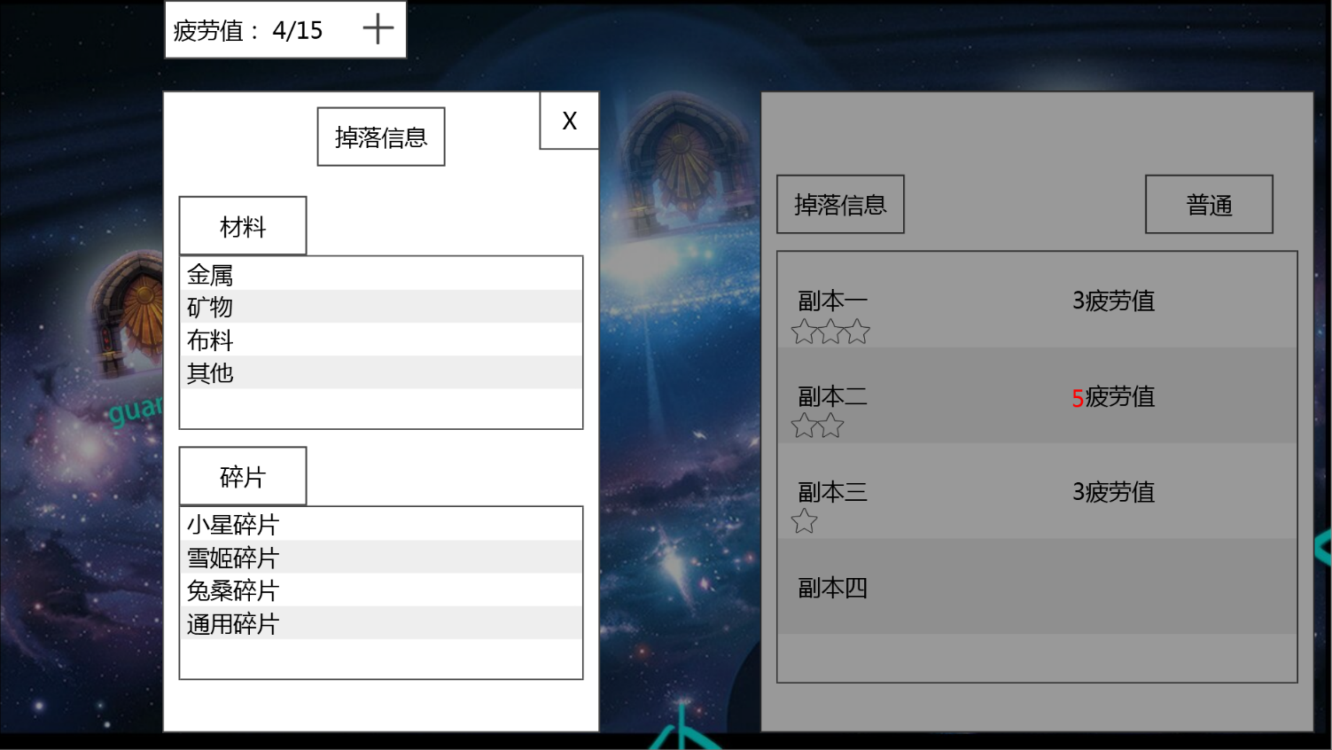

 |  |  |  |  |  | 掉落信息界面显示在屏幕左侧位置
 |  |  |  |  |  | 包括 界面标题、掉落列表、关闭按钮
多语言 |  |  |  |  |  | 界面标题
 |  |  |  |  |  |  | 显示为 掉落信息
 | 只显示副本固定掉落 |  |  |  |  |  | 多语言ID：drop_info
多语言 | 副本还有怪物掉落，额外奖励，这些怎么显示 |  |  |  |  | 掉落列表
道具中需求了 | 多语言 |  |  |  |  |  | 根据配置道具ID顺序依次显示道具图标和名称
 |  |  |  |  |  |  | 图标规格为64*64，图标与名称横向显示，左侧对齐
支持tips么？ |  |  |  |  |  |  | 不支持tips显示，纯纯的配置
暂不支持
 |  |  |  |  |  | 关闭按钮
 |  |  |  |  |  |  | 点击后可以关闭该界面

 |  |  |  |  |  | 该界面为模态不可移动，界面出现后只能通过点击关闭按钮关闭
 |  |  |  |  |  | 当掉落类别内容超出显示范围时，界面内容可滚动

 |  |  |  |  | 难度选择
 |  |  |  |  |  | 显示在界面右侧
 |  |  |  |  |  | 点击后可以打开难度选择下拉框
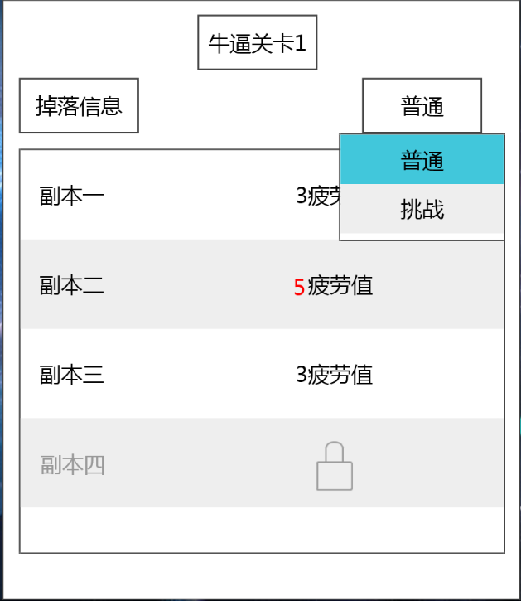

多语言 | 多语言 |  |  |  |  | 难度选择默认显示普通级别
 | 已改 |  |  |  |  | 下拉框包括 普通、挑战 两个级别
 |  |  |  |  |  |  | 多语言:
 |  |  |  |  |  |  |  | 普通：diffculty_normal
 |  |  |  |  |  |  |  | 困难：diffculty_hard
对语言 |  |  |  |  |  | 当未通关该章节全部普通副本时，点击挑战则弹出提示信息，提示信息ID：instanceselect_open_004
im提示？Im提示要摘出来单写 | IM还是弹窗 |  |  |  |  | 若因为前一个章节对应难度未完全通关，则提示ID：instanceselect_open_001
 | 已改 |  |  |  |  | 若因为前一个章节对应难度通关，但当前章节开启等级未达到，则提示ID：instanceselect_open_002

 |  |  |  |  |  | 当该章节普通副本全部通关后，点击挑战可以切换至挑战难度副本选择列表
 |  |  |  |  |  |  | 同时章节选择界面该章节的星级随之变化
 |  |  |  |  |  |  | 难度选择切换为挑战级别
 |  |  |  |  |  |  | 下拉列表关闭

 |  |  |  |  |  | 每一次打开副本选择界面，保留上一次关闭界面时所选的难度级别
 |  |  |  |  |  | 每个章节单独记录

 |  |  |  |  | 关闭按钮
 |  |  |  |  |  | 点击后可以关闭副本选择界面

 |  |  | 3.界面滑动操作
 |  |  |  | 副本章节界面可以显示现有的全部地图底图（无论副本是否开启）
 | 未开启的时候不能滑动？ |  |  | 打开任意章节的副本选择界面后，也可以滑动章节底图来查看和点击其他场景
 | 已开启的界面不足一屏时，不能滑动 |  |  | 点击其他章节后，右侧副本选择界面消失且由右侧滑动出现当前所选章节的副本选择界面
 |  |  |  | 选中的章节有对应的选中效果（可以是放大或者颜色变更）

 | 副本信息与上阵会整合
 | 以前的副本入口文档还有保留的么？
 | 扫荡不要了？
 | 扫荡在副本信息界面

美术需求
UI需求
 | 章节选择界面
 |  | 地图底图
 |  | 现实世界章节选择界面
 |  |  | 现实世界目前有两个章节，结合世界观与章节内容设计符合现有风格的章节选择界面
 |  |  | 可参考城镇街区、地域等元素
 |  | 异界世界章节选择界面
 |  |  | 异界世界目前有六个章节，结合世界观与章节内容涉及符合现有风格的章节选择界面

 |  | 地图制作时需要多制作半屏左右大小的留空（无副本），方便制作副本推拉

 |  | 章节未开启样式
 |  |  | 显示世界两个章节+异界世界六个章节
 |  | 章节开启样式
 |  |  | 显示世界两个章节+异界世界六个章节
 |  | 章节选中样式
 |  |  | 显示世界两个章节+异界世界六个章节

章节名称
获得星级数
 | 副本选择界面
关闭按钮

掉落信息按钮
难度选择按钮
☆15/25 宝箱图标
副本项（已开启）

☆
☆
☆

☆
☆
☆

副本项（未开启）
☆
☆
☆

界面标题

关闭按钮
 | 掉落信息界面
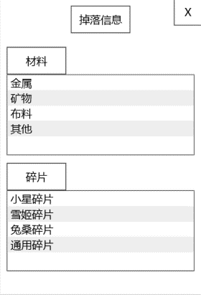

掉落类别名称以及掉落内容
 |  |  |  | 掉落内容包含图标以及名称

 | 难度选择下拉框

难度选择下拉框

